BangGoc
ĐÂY LÀ BẢNG CHỨA DỮ LIỆU GỐC

Mã | Cột 1 | Cột 2 | Cột 3 | Cột 4
1 | A1 | B1 | C1 | D1
2 | A2 | B2 | C2 | D2
3 | A3 | B3 | C3 | D3
4 | A4 | B4 | C4 | D4
5 | A5 | B5 | C5 | D5
6 | A6 | B6 | C6 | D6

1) Rê chuột chọn khối ô từ A3:E9 (màu vàng)
2) Click phải vào khối ô trên (vẫn còn dấu chọn khối)
3) Define name …
4) Đặt tên cho khối ô - Ví dụ: DuLieuGoc \ OK
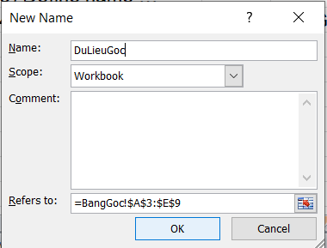

(Click vào Sheet XuatThongTin1 và XuatThongTin2 để xem tiếp)

XuatThongTin1
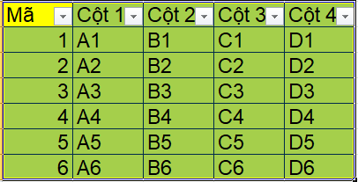
SHEET XUẤT THÔNG TIN 1 - XUẤT 1 hoặc nhiều DÒNG BẤT KÌ TỪ SHEET BangGoc
 | Ví dụ: dòng chứa MÃ 3
1- Vào BangGoc, Lọc (Filter) chọn dòng cần lấy - Ví dụ dòng chứa"3"

2- Copy dòng đó dán qua sheet mới - Ví dụ: XuatThongTin2

3- Hủy lọc ở BangGoc
Select all \ OK
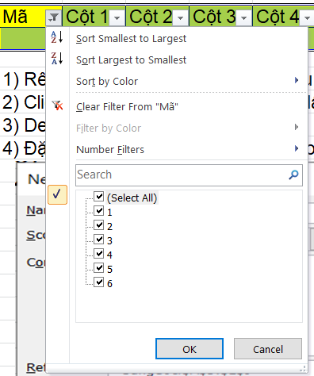

Data \ Filter (tắt lọc)

* Nếu cần lấy nhiều dòng ví dụ dòng 1 và 3 và 6, làm tương tự trên
 | Với hình trên: Bỏ Select all \ Chọn 1 và 3 và 6

